框架介绍
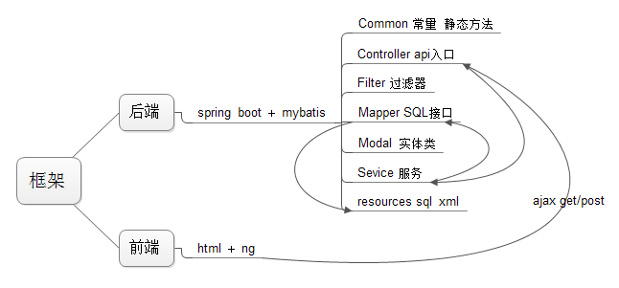

简介：本框架支持项目打包为war包或者jar发布。支持VBA生成代码集成

1 | 前台和后台是通过Ajax进行通信的
2 | 后台只提供JSON格式数据返回 ApiResponse
3 | 一个数据库中有多张表（编程规范）
 |  | 一张表创建一个modal（实体类）
 |  | 一个controller（api 入口）
 |  | 一个service （调用数据CRUD接口）
 |  | 一个mapper（数据CRUD接口）
 |  | 一个sqlmap（数据CRUD接口的实现）
4 | 常量和业务逻辑无关的类放到common中（编程规范)

